Пропозиція_товари
 |  |  |  |  | Додаток №2 до Запиту 3215-3217АР
 | Форма цінової пропозиції

(Назва Учасника), надає свою пропозицію щодо участі в тендері на закупівлю медичного обладнання для транспортування та моніторингу пацієнтів.
Відомості про підприємство |  |  |  | Повне найменування учасника – суб’єкта господарювання
 |  |  |  | Ідентифікаційний код за ЄДРПОУ або реєстраційний номер облікової картки платника податків
 |  |  |  | Реквізити (адреса - юридична та фактична, телефон, факс, телефон для контактів, e-mail, розрахунковий рахунок)
Відомості про особу (осіб), які уповноважені представляти інтереси Учасника |  |  |  | (Прізвище, ім’я, по батькові, посада, контактний телефон).

№ п/п | Технічні характеристики та опис |  |  | Кількість | Ціна, за одиницю, (з урахуванням всіх податків і зборів) * | Вартість, грн., (з урахуванням всіх податків і зборів) *

 | Запит** | Візуалізація | Пропозиція (вказати модель (торгову марку), виробника, параметри та характеристики продукції, надати фото | Запит
1 | Монітор пацієнта Спеціальна транспортна сумка з додатковими відсіками для розміщення комплектів для надання невідкладної допомоги, відсік для встановлення додаткової зовнішньої акумуляторної батареї - Кольоровий сенсорний 4.3 дюймовий РК-екран з режимами відображення: «Стандартний екран» та «Екран великих чисел» - Демонстраційний режим та режим відображення, перегляд даних у режимі заморозки (стоп-кадр) - Технологія вимірювання ЕКГ з низьким рівнем шумів з одночасною реєстрацією ЕКГ та аналіз ST-сегменту, підтримка аналізу, забезпечення обробки та перегляду подій аритмії - Адаптивна технологія обробки цифрового сигналу при вимірюванні неінвазивного тиску AcuTec NIBP - Вимірювання рівня насичення артеріальної крові киснем DiOx SpO2 - Пам'ять на 24 - 48 годин графічних та табличних трендів за всіма параметрами, 1500-3000 груп вимірювань НДАТ, 80-200 подій тривоги, 80-200 подій аритмії, 3-10 хвилинні сигнали SpO2, RESP та CO2 - Кріплення монітору пацієнта в автомобіль швидкої медичної допомоги у транспортній сумці у комплекті; - Акустична та візуальна тривога Модуль ЕКГ. Модуль SpO2 Masimo або SpO2 Nellcor (пульсоксіметрія). Модуль НДАТ. Модуль Температури, Модуль Дихання (RESP) - Відведень ЕКГ: 5/12 - Діапазон ЧСС: дорослі 15 уд/хв - 300 уд/хв; діти: 15 уд/хв - 350 уд/хв; новонароджені: 15 уд/хв - 350 уд/хв - Режим моніторингу: 0.5-40 Гц - Діагностичний режим: 0.05-130 Гц - Хірургічний режим: 1-20 Гц - Режим ST: 0.2-40 Гц - Швидкість: 6.25, 12.5, 25, 50 мм/с - Посилення: × 1/8, × 1/4, × 1/2, × 1, × 2, × 4, АВТО - Діапазон вимірювання ST-сегменту: від -2.0 мВ до 2.0 мВ - Діапазон вимірювань ЧД: дорослі 6 вдих/хв – 120 вдих/хв; діти 6 вдих/хв – 150 вдих/хв; новонароджені: 6 вдих/хв - 150 вдих/хв - Час тривоги апное: 10 с - 60 с - Моніторинг температури, діапазон: від 0°С до 50°С, похибка 0.1°С, кількість каналів - 2 - Моніторинг НДАТ: метод вимірювання – автоматична осцилометрія, режим роботи – ручний - Авто, STAT – режим (постійний); Номінальний | 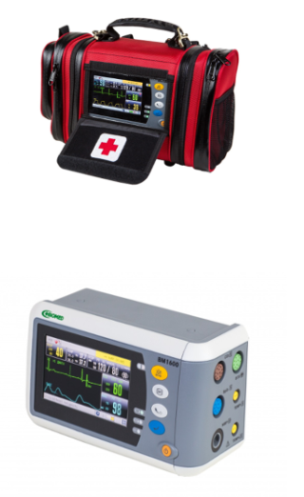 |  | 24 | 0.00 | 0.00

2 | Вакуумні медичні ноші Тип: вакуумні медичні ноші Категорія: медичне обладнання / іммобілізація Ціль використання: транспортування пацієнтів іммобілізації при травмах (хребет, таз, кінцівки) використання в екстреній медицині, лікарнях, швидкій допомозі Основні технічні вимоги: Конструкція Тип: вакуумні ноші Конструкція повинна забезпечувати анатомічну адаптацію до тіла пацієнта Наявність вакуумного клапана для відкачування повітря Зовнішній матеріал: зносостійкий, водонепроникний, стійкий до дезінфекції Наповнювач: гранульований матеріал (типу EPS) Матеріали повинні бути безпечними для медичного використання!! Матеріали Зовнішній матеріал: зносостійкий, водонепроникний, стійкий до дезінфекції Наповнювач: гранульований матеріал (типу EPS) Матеріали повинні бути безпечними для медичного використання!! Максимальне навантаження: 150–160 кг Розміри (у розкладеному стані): 200–205 × 90–100 см Вага: 6–7 кг Кількість ручок для перенесення: 8–10 Кількість фіксуючих ременів: 3–4 Комплектація: Ноші, Насос, Сумка для транспортування, Інструкція, Гарантійний термін 12 міс | 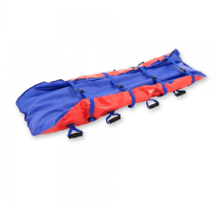 |  | 25 | 0.00 | 0.00

3 | Сходовий електричний підйомник Тип обладнання: мобільний електричний сходовий підйомник (гусеничний або еквівалент) Призначення: транспортування пацієнтів (в т.ч. маломобільних, паралізованих) по сходах у медичних та рятувальних умовах Конструкція та механіка Тип приводу: електричний; Тип переміщення: гусеничний механізм або еквівалент Задні колеса більші за передні - так Матеріал рами: алюміній або високоміцний метал; Регулювання ручки: 100 – 160 см Складана конструкція: обов’язково Можливість транспортування однією особою: так Вантажопідйомність: 150 – 180 кг Вага пристрою: 25 – 40 кг Максимальна висота сходинки: 150 – 220 мм Мінімальна ширина сходів: 700 – 900 мм Швидкість підйому/спуску: 5 – 15 ступенів/хв Регулювання швидкості: обов’язково Тип керування: кнопкове або джойстик Керування однією особою: так Живлення Тип живлення: акумулятор Тип батареї: літій-іонна або свинцево-кислотна Час автономної роботи: 60 – 120 хв Час зарядки: 4 – 8 годин Індикатор заряду: обов’язково Система антиковзання (гусениці): обов’язково Фіксація пацієнта (ремені): 2 – 4 точки Захист від перекидання: обов’язково Аварійна зупинка: обов’язково Сигналізація помилок: бажано Робота в умовах транспортування (швидка, евакуація): так Можливість використання без спеціального навчання: так Рівень шуму: ≤ 60 дБ Температура роботи: 0°C – +40°C Гарантійнйи термі: 12 місяців Комплектація: Підйомник, Акумулятор, Зарядний пристрій, Ремені безпеки, Інструкція, Гарантійний термін: 12 місяців | 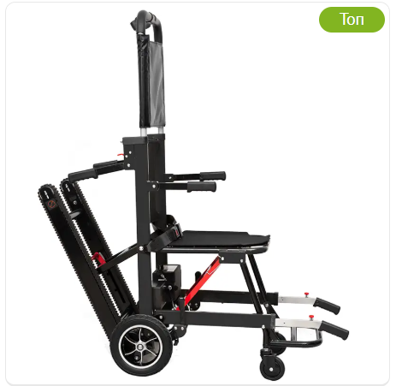 |  | 41 | 0.00 | 0.00

4 | Ноші-каталка Міцна конструкція з легкого алюмінію. Можливість Експлуатації однією людиною - так Верхня частина нош - знімається Великі колеса з герметичними підшипниками та гальмами - діаметром 150-160 см Елементи керування, позначені спеціальними кольорами відповідно до їхньої функції - так Положення регулювання висоти нош - сім Секція підняття голови та ніг - так Розкладання ніжок каталки відбувається автоматично, при витягуванні її з автомобіля швидкої допомоги. Завантаження в карету швидкої допомоги здійснюється за допомогою дворівневого запобіжного механізму розвантаження-завантаження. Ноші, з обох сторін, обладнані обмежувальними дужками, які опускаються. Висувні ручки для підйому. Зони фіксації пацієнта. Максимальна вантажопідйомність: 225-230 кг Матрац виготовлений з водонепроникного, противобактериального поливинилхлоридного матеріалу, який легко чиститься й дезінфікується. Розмір в розгорнутому стані, довжина х ширина х висота, см 197-203x55-57x100-104/42-50 Максимальний кут нахилу секції для голови 75° Вага брутто, кг 50-70 Комплектація 1. каталка 2. матрац 3. Ремінь безпект - 1 комплект 4. інструкція Гарантійний термін: 12 місяців | 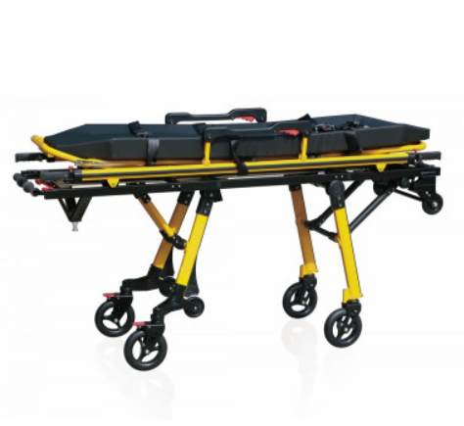 |  | 20 | 0.00 | 0.00

5 | Завантажувальний пристрій для каталки швидкої допомоги Забезпечення надійної фіксації нош-каталок під час руху автомобіля, спрощення процесів завантаження/вивантаження пацієнтів та оптимізація простору в салоні - так Маса 40-55 кг Максимальне навантаження 220-300 кг Привід механічний Переміщення поперечне Габарити (ДШВ) 2000-2025х580-630х160-170 мм Матеріал - Високоякісна нержавіюча сталь або анодований алюміній, стійкий до корозії та хімічних дезінфікуючих засобів.. Має можливість рухатися в поперечному напрямку. Легко дезінфікується. Наявність спеціального інтегрованого відсіку (модуля) всередині платформи, що дозволяє зберігати жостку імобілізаційну дошку без втрати корисного простору салону Тип конструкції: Інтегрована відкидна або висувна рампа (похила пластина), що забезпечує плавний перехід між підлогою автомобіля та поверхнею землі під час накочування коліс каталки. Обладнана захисними боковими бортиками (протекторами країв) та системою автоматичної фіксації у вертикальному (закритому) положенні під час транспортування Комплектація - приймальний пристрій з рампою, елементи кріплення до підлоги автомобіля Гарантійнйи термін: 12 місяців | 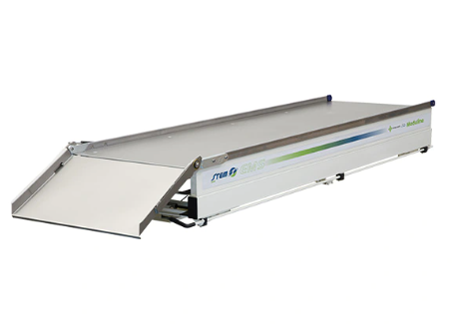 |  | 20 | 0.00 | 0.00
Всього вартість пропозиції, грн* |  |  |  |  | 0.00
* Товариство Червоного Хреста України є громадською неприбутковою організацією і просить надати максимальні знижки на товар, вказаний у ціновій пропозиції.
** Закупівля відбувається одним лотом

Умови оплати: _________________ (прописати)
Термін доставки з дати підписання договору: _________________ (календарних днів, прописати)

Примітка: вартість одиниці продукції та загальну вартість пропозиції потрібно заповнювати у гривнях, зазначаючи цифрове значення, яке має не більше двох знаків після коми.
Ми погоджуємось, що всі витрати, пов’язані з доставкою товару, завантажувально-розвантажувальними роботами, здійснюються за рахунок Постачальника за наданою адресою.
Ми ознайомлені та погоджуємося з Умовами типового Договору ТЧХУ (Додаток №3 до Запиту).
Ми погоджуємося з умовами, що Замовник має право розділити дану закупівлю між декількома постачальниками за умови наявності більш вигідних умов на різні позиції.
Ми погоджуємося з умовами, що Ви можете відхилити нашу чи всі надані пропозиції, та розуміємо, що Ви не обмежені у прийнятті будь-якої іншої пропозиції з більш вигідними для Вас умовами.
Ми погоджуємось зафіксувати цінову пропозицію протягом 90 календарних днів з моменту подачі
Подаючи свою пропозицію ми підтверджуємо повну комплектацію та відповідність умовам зазначеним в Запиті.
Учасники повинні надсилати цінові пропозиції з підписом і печаткою (за наявності).

 | Керівник організації/ФОП:____________________________ ( ____________________)
 | МП підпис ПІБ

